Placards
LOCKOUT/TAGOUT PROCEDURE
[EN] Date: 2026-08-29 · Scan for digital placard
EQUIPMENT: SHGN-010 (Shipping Door 10 - Shipping) |  |  |  |  |  | Shipping
KEEP OUT! HAZARDOUS VOLTAGE AND MOVING PARTS
This equipment must be locked out and tagged out before servicing or maintenance. Follow the procedure below to isolate all energy sources.
PURPOSE |  |  |  |  | LOCKOUT APPLICATION PROCESS
This procedure establishes the minimum requirements for lockout of energy-isolating devices. It ensures equipment is stopped, isolated from all potentially hazardous energy sources, and locked out before any servicing or maintenance activities are performed. |  |  |  |  | 1. Communicate to all AFFECTED employees 2. Shut down the equipment using normal stopping procedures 3. Isolate energy sources 4. Apply lockout devices, locks, and tags 5. Release all stored energy 6. Verify equipment is de-energized by attempting to start up 7. After test, place controls in a neutral position

COLOR CODES
E = Electrical | G = Gas |  | H = Hydraulic | P = Pneumatic |  | M = Mechanical |  | T = Thermal
W = Water | S = Steam |  | V = Valve | CG = Compressed Gas |  | CP = Control Panel |  | GR = Gravity
EQUIPMENT IDENTIFICATION AND ENERGY ISOLATION PROCEDURE
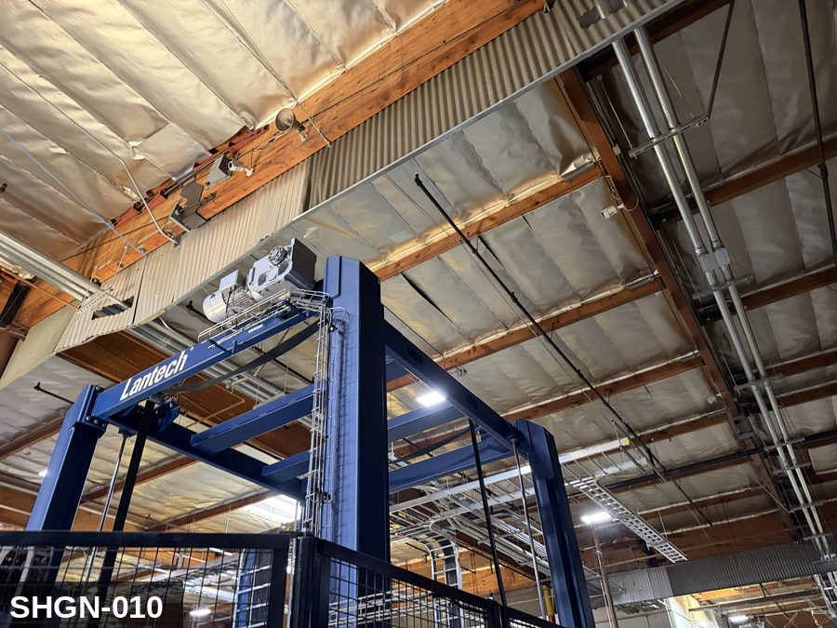 |  |  |  | 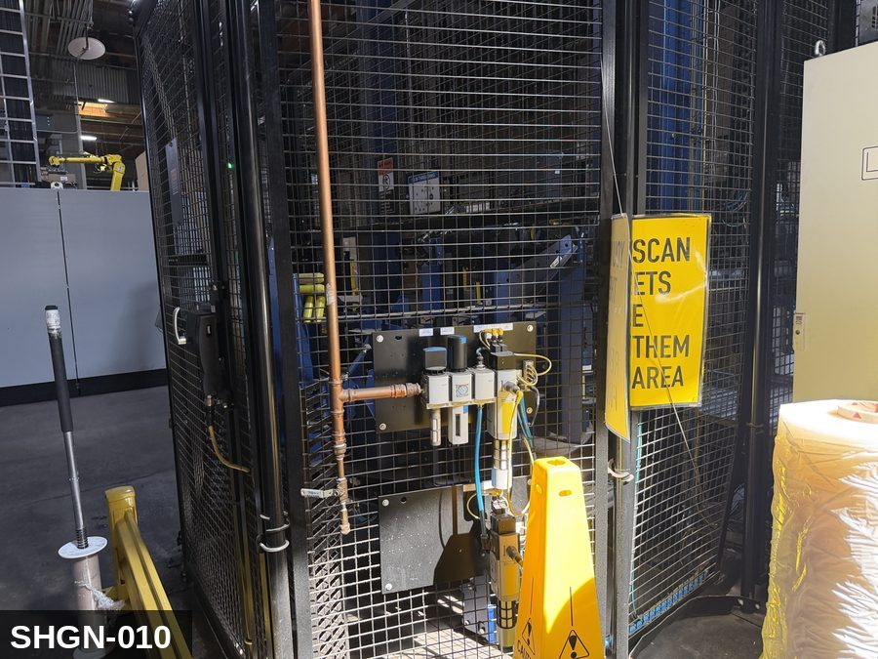

PHOTO OF EQUIPMENT |  |  |  | PHOTO OF ISOLATION / DISCONNECT
Energy Tag & Description | Isolation Procedure & Lockout Devices |  |  |  | Method of Verification
CG — Compressed Gas ISOLATE ENERGY TAG & DESCRIPTION — CG: CONTROL GRAVITY (CG) — Overhead door panel weight (several hundred pounds). If torsion springs fail or counterweights release, the door can fall. Door must be FULLY LOWERED OR braced open with a rated prop-stick before any service work — never trust the drive chain alone. | ISOLATION PROCEDURE — CONTROL GRAVITY: 1. After electrical and mechanical isolation, identify all elevated or stacked masses on Shipping Door #10 (SHGN-010) that can descend under gravity. 2. Lower the elevated component fully OR install a rated mechanical drop-stop / safety strut. 3. NEVER rely on hydraulic cylinders, pneumatic cylinders, electric brakes, or drive belts to hold an elevated load while LOTO is in place — these are NOT load-holding devices for service work. 4. Verify the drop-stop / strut is rated for the actual load. 5. Apply a lockout tag to the drop-stop / strut identifying the worker. |  |  |  | METHOD OF VERIFICATION — CONTROL GRAVITY: 1. Physically confirm the elevated mass is either fully lowered to its mechanical bottom hard stop OR a rated mechanical drop-stop / safety strut is engaged. 2. Verify the drop-stop is rated for the actual load (stamped capacity ≥ equipment weight). 3. Visually inspect the drop-stop engagement — no gap between the support and the elevated mass. 4. Tap-test or shake-test the support to confirm it is bearing load. 5. Confirm the drop-stop has its own lockout tag attached so it cannot be removed by anyone other than the authorized worker.

M — Mechanical ISOLATE ENERGY TAG & DESCRIPTION — M: MECHANICAL (M) — Drive chain or belt, drive sprockets, torsion springs (if installed). Pinch hazard at the bottom rail when the door closes. Springs retain stored mechanical energy even with motor off. | ISOLATION PROCEDURE — MECHANICAL: 1. After electrical isolation per the E procedure, manually verify all rotating/reciprocating components of Shipping Door #10 (SHGN-010) have completely stopped. 2. Identify residual stored mechanical energy: chain tension, eccentric flywheel/cam momentum, spring-loaded covers and doors. 3. Block, chock, or pin any component that could move under its own weight or stored energy. 4. Where applicable install drive-shaft pins or transmission locks; release belt/chain tension before reaching past the guarding. 5. Apply a lockout tag at the point of mechanical work identifying the worker and the hazard. Cal/OSHA §3314 construes 'minor servicing' narrowly — default to full LOTO including mechanical blocking; do NOT rely solely on the electrical disconnect. |  |  |  | METHOD OF VERIFICATION — MECHANICAL: 1. Visually confirm all rotating and reciprocating components have completely stopped — full coast-down completed. 2. For high-speed servo equipment (case packers, palletizers): wait the manufacturer-specified coast-down before reaching past the guarding. 3. Attempt to manually rotate drive shafts at the input side or jog the system — confirm no movement or kickback. 4. Physically inspect blocks, chocks, or pins for engagement. 5. Confirm belt/chain tension has been released where applicable.

E — Electrical ISOLATE ENERGY TAG & DESCRIPTION — E: ELECTRICAL (E) — 208V/480V to dock-door drive motor, photo-eye safety sensors, controls. Some doors have a separate dock-leveler motor on the same panel. | ISOLATION PROCEDURE & LOCKOUT DEVICES — ELECTRICAL: 1. Notify all affected employees that LOTO is being performed on Shipping Door #10 (SHGN-010). 2. Complete the current cycle and press STOP, then E-STOP. 3. Locate the main electrical disconnect serving this equipment (labeled to the equipment). 4. Open the disconnect to the OFF position. 5. Apply a lockout device through the disconnect handle. Each authorized worker applies their own personal padlock (group-lock hasp if more than one worker) per Cal/OSHA §3314(k). 6. Apply a lockout tag with date, time, name, and reason. 7. If the equipment uses servo drives or VFDs, allow 5 minutes for DC-bus capacitors to discharge before opening any drive enclosure. |  |  |  | METHOD OF VERIFICATION — ELECTRICAL: 1. Use a calibrated voltage tester following the test-before-touch protocol per OSHA 1910.333: test the meter on a known live source, test the disconnect line/load terminals, then re-test the meter on the known live source. 2. Verify zero voltage at the motor or servo terminals downstream of the disconnect. 3. For servo drives / VFDs: confirm DC-bus capacitors have discharged (5-minute minimum) before opening drive enclosure. 4. Attempt to start the equipment from the control panel and HMI — confirm no response. 5. Physically verify all padlocks are secure and lockout tags are legible.

LOCKOUT REMOVAL PROCESS
1. Notify all AFFECTED employees that lockout is being removed 2. Inspect the work area to ensure tools and items have been removed 3. Verify that all employees are clear of the equipment 4. Verify that controls are in the neutral or off position |  |  |  | 5. Remove lockout devices, locks, and tags 6. Re-energize the equipment 7. Notify all AFFECTED employees that the equipment is back in service

Spanish translation on reverse — print double-sided.
Signature |  | Date |  | Dept |  |  | See PM Store in PT Folder

PROCEDIMIENTO DE BLOQUEO/ETIQUETADO
[ES] Fecha: 2026-08-29 · Escanee para placa digital
BORRADOR — NO REVISADO · traducción sin revisar
EQUIPO: SHGN-010 (Shipping Door 10 - Shipping) |  |  |  |  |  | Shipping
¡MANTÉNGASE ALEJADO! VOLTAJE PELIGROSO Y PIEZAS EN MOVIMIENTO
Este equipo debe bloquearse y etiquetarse antes de darle servicio o mantenimiento. Siga el procedimiento a continuación para aislar todas las fuentes de energía.
PROPÓSITO |  |  |  |  | PROCESO DE APLICACIÓN DE BLOQUEO
Este procedimiento establece los requisitos mínimos para el bloqueo de los dispositivos de aislamiento de energía. Garantiza que el equipo se detenga, se aísle de todas las fuentes de energía potencialmente peligrosas y se bloquee antes de realizar actividades de servicio o mantenimiento. |  |  |  |  | 1. Comunicar a todos los empleados AFECTADOS 2. Apagar el equipo usando procedimientos normales de parada 3. Aislar las fuentes de energía 4. Aplicar dispositivos de bloqueo, candados y etiquetas 5. Liberar toda la energía almacenada 6. Verificar que el equipo esté desenergizado intentando arrancarlo 7. Después de la prueba, colocar los controles en posición neutral

CÓDIGOS DE COLOR
E = Eléctrico | G = Gas |  | H = Hidráulico | P = Neumático |  | M = Mecánico |  | T = Térmico
W = Agua | S = Vapor |  | V = Válvula | CG = Gas Comprimido |  | CP = Panel Control |  | GR = Gravedad
IDENTIFICACIÓN DEL EQUIPO Y PROCEDIMIENTO DE AISLAMIENTO DE ENERGÍA

FOTO DEL EQUIPO |  |  |  | FOTO DE AISLAMIENTO / DESCONEXIÓN
Etiqueta y Descripción | Procedimiento de Aislamiento y Dispositivos |  |  |  | Método de Verificación
CG — Gas Comprimido AISLAR ETIQUETA DE ENERGÍA Y DESCRIPCIÓN — CG: CONTROL DE GRAVEDAD (CG) — Peso del panel de puerta elevada (varios cientos de libras). Si los resortes de torsión fallan o se liberan los contrapesos, la puerta puede caer. La puerta debe estar COMPLETAMENTE BAJADA O sostenida abierta con un puntal calificado antes de cualquier trabajo de servicio — nunca confíe únicamente en la cadena de impulsión. | PROCEDIMIENTO DE AISLAMIENTO — CONTROL DE GRAVEDAD: 1. Después del aislamiento eléctrico y mecánico, identifique todas las masas elevadas o apiladas en Shipping Door #10 (SHGN-010) que pudieran descender por gravedad. 2. Baje el componente elevado por completo O instale un tope mecánico anti-caída / puntal de seguridad calificado. 3. NUNCA confíe en cilindros hidráulicos, cilindros neumáticos, frenos eléctricos o bandas de impulsión para sostener una carga elevada mientras hay LOTO en su lugar — estos NO son dispositivos de soporte de carga para trabajo de servicio. 4. Verifique que el tope/puntal anti-caída esté calificado para la carga real. 5. Aplique etiqueta de bloqueo al tope/puntal anti-caída identificando al trabajador. |  |  |  | MÉTODO DE VERIFICACIÓN — CONTROL DE GRAVEDAD: 1. Confirme físicamente que la masa elevada está completamente bajada hasta su tope mecánico de fondo O hay un tope mecánico anti-caída / puntal de seguridad calificado acoplado. 2. Verifique que el tope anti-caída esté calificado para la carga real (capacidad estampada ≥ peso del equipo). 3. Inspeccione visualmente el acoplamiento del tope anti-caída — sin espacio entre el soporte y la masa elevada. 4. Realice prueba de golpeo o sacudida del soporte para confirmar que está soportando la carga. 5. Confirme que el tope anti-caída tiene su propia etiqueta de bloqueo adjunta para que no pueda ser removido por nadie más que el trabajador autorizado.

M — Mecánico AISLAR ETIQUETA DE ENERGÍA Y DESCRIPCIÓN — M: MECÁNICO (M) — Cadena o banda de impulsión, ruedas dentadas, resortes de torsión (si están instalados). Peligro de pellizco en el riel inferior cuando la puerta cierra. Los resortes retienen energía mecánica almacenada incluso con el motor apagado. | PROCEDIMIENTO DE AISLAMIENTO — MECÁNICO: 1. Después del aislamiento eléctrico per el procedimiento E, verifique manualmente que todos los componentes rotativos/reciprocantes de Shipping Door #10 (SHGN-010) hayan parado completamente. 2. Identifique energía mecánica almacenada residual: tensión de cadena, inercia excéntrica de volante/leva, cubiertas y puertas accionadas por resorte. 3. Bloquee, calce o pase pasadores a cualquier componente que pudiera moverse por su propio peso o energía almacenada. 4. Donde aplique, instale pasadores en el eje de impulsión o bloqueos de transmisión; libere la tensión de banda/cadena antes de alcanzar más allá del guardado. 5. Aplique etiqueta de bloqueo en el punto de trabajo mecánico identificando al trabajador y al peligro. Cal/OSHA §3314 interpreta la excepción de "servicio menor" en forma estrecha — por defecto LOTO completo incluyendo bloqueo mecánico; NO confíe únicamente en el desconectador eléctrico. |  |  |  | MÉTODO DE VERIFICACIÓN — MECÁNICO: 1. Confirme visualmente que todos los componentes rotativos y reciprocantes han parado por completo — desaceleración completa concluida. 2. Para equipo servo de alta velocidad (empacadoras de cajas, paletizadores): espere la desaceleración especificada por el fabricante antes de alcanzar más allá del guardado. 3. Intente girar manualmente los ejes de impulsión en el lado de entrada o impulsar el sistema — confirme que no hay movimiento ni retroceso. 4. Inspeccione físicamente los bloques, calzas o pasadores en su acoplamiento. 5. Confirme que la tensión de banda/cadena ha sido liberada donde aplique.

E — Eléctrico AISLAR ETIQUETA DE ENERGÍA Y DESCRIPCIÓN — E: ELÉCTRICO (E) — 208V/480V al motor de impulsión de la puerta de muelle, sensores de fotocelda de seguridad, controles. Algunas puertas tienen un motor separado de nivelador de muelle en el mismo panel. | PROCEDIMIENTO DE AISLAMIENTO Y DISPOSITIVOS DE BLOQUEO — ELÉCTRICO: 1. Notifique a todos los empleados afectados que se está realizando LOTO en Shipping Door #10 (SHGN-010). 2. Complete el ciclo actual y presione PARO, luego PARO DE EMERGENCIA. 3. Localice el desconectador eléctrico principal que sirve este equipo (etiquetado al equipo). 4. Abra el desconectador a la posición OFF. 5. Aplique un dispositivo de bloqueo a través de la manija del desconectador. Cada trabajador autorizado aplica su propio candado personal (broche de candado grupal si hay más de un trabajador) per Cal/OSHA §3314(k). 6. Aplique etiqueta de bloqueo con fecha, hora, nombre y razón. 7. Si el equipo usa servo-drives o VFDs, permita 5 minutos para que los capacitores del bus DC se descarguen antes de abrir cualquier gabinete de drive. |  |  |  | MÉTODO DE VERIFICACIÓN — ELÉCTRICO: 1. Use un comprobador de voltaje calibrado siguiendo el protocolo "probar antes de tocar" per OSHA 1910.333: pruebe el medidor en una fuente viva conocida, pruebe los terminales de línea/carga del desconectador, luego re-pruebe el medidor en la fuente viva conocida. 2. Verifique cero voltaje en los terminales del motor o servo aguas abajo del desconectador. 3. Para servo-drives / VFDs: confirme que los capacitores del bus DC se han descargado (5 minutos mínimo) antes de abrir el gabinete del drive. 4. Intente arrancar el equipo desde el panel de control y HMI — confirme que no hay respuesta. 5. Verifique físicamente que todos los candados estén seguros y las etiquetas de bloqueo sean legibles.

PROCESO DE REMOCIÓN DE BLOQUEO
1. Notificar a todos los empleados AFECTADOS que se está retirando el bloqueo 2. Inspeccionar el área de trabajo para asegurar que se hayan retirado herramientas y objetos 3. Verificar que todos los empleados estén lejos del equipo 4. Verificar que los controles estén en posición neutral o apagada |  |  |  | 5. Retirar los dispositivos de bloqueo, candados y etiquetas 6. Volver a energizar el equipo 7. Notificar a los empleados AFECTADOS que el equipo está de vuelta en servicio

Traducción al inglés al reverso — imprimir a doble cara.
Firma |  | Fecha |  | Depto |  |  | Ver PM Store en carpeta PT

LOCKOUT/TAGOUT PROCEDURE
[EN] Date: 2026-08-29 · Scan for digital placard
EQUIPMENT: SHGN-011 (Shipping Door 11 - Shipping) |  |  |  |  |  | Shipping
KEEP OUT! HAZARDOUS VOLTAGE AND MOVING PARTS
This equipment must be locked out and tagged out before servicing or maintenance. Follow the procedure below to isolate all energy sources.
PURPOSE |  |  |  |  | LOCKOUT APPLICATION PROCESS
This procedure establishes the minimum requirements for lockout of energy-isolating devices. It ensures equipment is stopped, isolated from all potentially hazardous energy sources, and locked out before any servicing or maintenance activities are performed. |  |  |  |  | 1. Communicate to all AFFECTED employees 2. Shut down the equipment using normal stopping procedures 3. Isolate energy sources 4. Apply lockout devices, locks, and tags 5. Release all stored energy 6. Verify equipment is de-energized by attempting to start up 7. After test, place controls in a neutral position

COLOR CODES
E = Electrical | G = Gas |  | H = Hydraulic | P = Pneumatic |  | M = Mechanical |  | T = Thermal
W = Water | S = Steam |  | V = Valve | CG = Compressed Gas |  | CP = Control Panel |  | GR = Gravity
EQUIPMENT IDENTIFICATION AND ENERGY ISOLATION PROCEDURE
 |  |  |  | 

PHOTO OF EQUIPMENT |  |  |  | PHOTO OF ISOLATION / DISCONNECT
Energy Tag & Description | Isolation Procedure & Lockout Devices |  |  |  | Method of Verification
CG — Compressed Gas ISOLATE ENERGY TAG & DESCRIPTION — CG: CONTROL GRAVITY (CG) — Overhead door panel weight (several hundred pounds). If torsion springs fail or counterweights release, the door can fall. Door must be FULLY LOWERED OR braced open with a rated prop-stick before any service work — never trust the drive chain alone. | ISOLATION PROCEDURE — CONTROL GRAVITY: 1. After electrical and mechanical isolation, identify all elevated or stacked masses on Shipping Door #11 (SHGN-011) that can descend under gravity. 2. Lower the elevated component fully OR install a rated mechanical drop-stop / safety strut. 3. NEVER rely on hydraulic cylinders, pneumatic cylinders, electric brakes, or drive belts to hold an elevated load while LOTO is in place — these are NOT load-holding devices for service work. 4. Verify the drop-stop / strut is rated for the actual load. 5. Apply a lockout tag to the drop-stop / strut identifying the worker. |  |  |  | METHOD OF VERIFICATION — CONTROL GRAVITY: 1. Physically confirm the elevated mass is either fully lowered to its mechanical bottom hard stop OR a rated mechanical drop-stop / safety strut is engaged. 2. Verify the drop-stop is rated for the actual load (stamped capacity ≥ equipment weight). 3. Visually inspect the drop-stop engagement — no gap between the support and the elevated mass. 4. Tap-test or shake-test the support to confirm it is bearing load. 5. Confirm the drop-stop has its own lockout tag attached so it cannot be removed by anyone other than the authorized worker.

E — Electrical ISOLATE ENERGY TAG & DESCRIPTION — E: ELECTRICAL (E) — 208V/480V to dock-door drive motor, photo-eye safety sensors, controls. Some doors have a separate dock-leveler motor on the same panel. | ISOLATION PROCEDURE & LOCKOUT DEVICES — ELECTRICAL: 1. Notify all affected employees that LOTO is being performed on Shipping Door #11 (SHGN-011). 2. Complete the current cycle and press STOP, then E-STOP. 3. Locate the main electrical disconnect serving this equipment (labeled to the equipment). 4. Open the disconnect to the OFF position. 5. Apply a lockout device through the disconnect handle. Each authorized worker applies their own personal padlock (group-lock hasp if more than one worker) per Cal/OSHA §3314(k). 6. Apply a lockout tag with date, time, name, and reason. 7. If the equipment uses servo drives or VFDs, allow 5 minutes for DC-bus capacitors to discharge before opening any drive enclosure. |  |  |  | METHOD OF VERIFICATION — ELECTRICAL: 1. Use a calibrated voltage tester following the test-before-touch protocol per OSHA 1910.333: test the meter on a known live source, test the disconnect line/load terminals, then re-test the meter on the known live source. 2. Verify zero voltage at the motor or servo terminals downstream of the disconnect. 3. For servo drives / VFDs: confirm DC-bus capacitors have discharged (5-minute minimum) before opening drive enclosure. 4. Attempt to start the equipment from the control panel and HMI — confirm no response. 5. Physically verify all padlocks are secure and lockout tags are legible.

M — Mechanical ISOLATE ENERGY TAG & DESCRIPTION — M: MECHANICAL (M) — Drive chain or belt, drive sprockets, torsion springs (if installed). Pinch hazard at the bottom rail when the door closes. Springs retain stored mechanical energy even with motor off. | ISOLATION PROCEDURE — MECHANICAL: 1. After electrical isolation per the E procedure, manually verify all rotating/reciprocating components of Shipping Door #11 (SHGN-011) have completely stopped. 2. Identify residual stored mechanical energy: chain tension, eccentric flywheel/cam momentum, spring-loaded covers and doors. 3. Block, chock, or pin any component that could move under its own weight or stored energy. 4. Where applicable install drive-shaft pins or transmission locks; release belt/chain tension before reaching past the guarding. 5. Apply a lockout tag at the point of mechanical work identifying the worker and the hazard. Cal/OSHA §3314 construes 'minor servicing' narrowly — default to full LOTO including mechanical blocking; do NOT rely solely on the electrical disconnect. |  |  |  | METHOD OF VERIFICATION — MECHANICAL: 1. Visually confirm all rotating and reciprocating components have completely stopped — full coast-down completed. 2. For high-speed servo equipment (case packers, palletizers): wait the manufacturer-specified coast-down before reaching past the guarding. 3. Attempt to manually rotate drive shafts at the input side or jog the system — confirm no movement or kickback. 4. Physically inspect blocks, chocks, or pins for engagement. 5. Confirm belt/chain tension has been released where applicable.

LOCKOUT REMOVAL PROCESS
1. Notify all AFFECTED employees that lockout is being removed 2. Inspect the work area to ensure tools and items have been removed 3. Verify that all employees are clear of the equipment 4. Verify that controls are in the neutral or off position |  |  |  | 5. Remove lockout devices, locks, and tags 6. Re-energize the equipment 7. Notify all AFFECTED employees that the equipment is back in service

Spanish translation on reverse — print double-sided.
Signature |  | Date |  | Dept |  |  | See PM Store in PT Folder

PROCEDIMIENTO DE BLOQUEO/ETIQUETADO
[ES] Fecha: 2026-08-29 · Escanee para placa digital
BORRADOR — NO REVISADO · traducción sin revisar
EQUIPO: SHGN-011 (Shipping Door 11 - Shipping) |  |  |  |  |  | Shipping
¡MANTÉNGASE ALEJADO! VOLTAJE PELIGROSO Y PIEZAS EN MOVIMIENTO
Este equipo debe bloquearse y etiquetarse antes de darle servicio o mantenimiento. Siga el procedimiento a continuación para aislar todas las fuentes de energía.
PROPÓSITO |  |  |  |  | PROCESO DE APLICACIÓN DE BLOQUEO
Este procedimiento establece los requisitos mínimos para el bloqueo de los dispositivos de aislamiento de energía. Garantiza que el equipo se detenga, se aísle de todas las fuentes de energía potencialmente peligrosas y se bloquee antes de realizar actividades de servicio o mantenimiento. |  |  |  |  | 1. Comunicar a todos los empleados AFECTADOS 2. Apagar el equipo usando procedimientos normales de parada 3. Aislar las fuentes de energía 4. Aplicar dispositivos de bloqueo, candados y etiquetas 5. Liberar toda la energía almacenada 6. Verificar que el equipo esté desenergizado intentando arrancarlo 7. Después de la prueba, colocar los controles en posición neutral

CÓDIGOS DE COLOR
E = Eléctrico | G = Gas |  | H = Hidráulico | P = Neumático |  | M = Mecánico |  | T = Térmico
W = Agua | S = Vapor |  | V = Válvula | CG = Gas Comprimido |  | CP = Panel Control |  | GR = Gravedad
IDENTIFICACIÓN DEL EQUIPO Y PROCEDIMIENTO DE AISLAMIENTO DE ENERGÍA

FOTO DEL EQUIPO |  |  |  | FOTO DE AISLAMIENTO / DESCONEXIÓN
Etiqueta y Descripción | Procedimiento de Aislamiento y Dispositivos |  |  |  | Método de Verificación
CG — Gas Comprimido AISLAR ETIQUETA DE ENERGÍA Y DESCRIPCIÓN — CG: CONTROL DE GRAVEDAD (CG) — Peso del panel de puerta elevada (varios cientos de libras). Si los resortes de torsión fallan o se liberan los contrapesos, la puerta puede caer. La puerta debe estar COMPLETAMENTE BAJADA O sostenida abierta con un puntal calificado antes de cualquier trabajo de servicio — nunca confíe únicamente en la cadena de impulsión. | PROCEDIMIENTO DE AISLAMIENTO — CONTROL DE GRAVEDAD: 1. Después del aislamiento eléctrico y mecánico, identifique todas las masas elevadas o apiladas en Shipping Door #11 (SHGN-011) que pudieran descender por gravedad. 2. Baje el componente elevado por completo O instale un tope mecánico anti-caída / puntal de seguridad calificado. 3. NUNCA confíe en cilindros hidráulicos, cilindros neumáticos, frenos eléctricos o bandas de impulsión para sostener una carga elevada mientras hay LOTO en su lugar — estos NO son dispositivos de soporte de carga para trabajo de servicio. 4. Verifique que el tope/puntal anti-caída esté calificado para la carga real. 5. Aplique etiqueta de bloqueo al tope/puntal anti-caída identificando al trabajador. |  |  |  | MÉTODO DE VERIFICACIÓN — CONTROL DE GRAVEDAD: 1. Confirme físicamente que la masa elevada está completamente bajada hasta su tope mecánico de fondo O hay un tope mecánico anti-caída / puntal de seguridad calificado acoplado. 2. Verifique que el tope anti-caída esté calificado para la carga real (capacidad estampada ≥ peso del equipo). 3. Inspeccione visualmente el acoplamiento del tope anti-caída — sin espacio entre el soporte y la masa elevada. 4. Realice prueba de golpeo o sacudida del soporte para confirmar que está soportando la carga. 5. Confirme que el tope anti-caída tiene su propia etiqueta de bloqueo adjunta para que no pueda ser removido por nadie más que el trabajador autorizado.

E — Eléctrico AISLAR ETIQUETA DE ENERGÍA Y DESCRIPCIÓN — E: ELÉCTRICO (E) — 208V/480V al motor de impulsión de la puerta de muelle, sensores de fotocelda de seguridad, controles. Algunas puertas tienen un motor separado de nivelador de muelle en el mismo panel. | PROCEDIMIENTO DE AISLAMIENTO Y DISPOSITIVOS DE BLOQUEO — ELÉCTRICO: 1. Notifique a todos los empleados afectados que se está realizando LOTO en Shipping Door #11 (SHGN-011). 2. Complete el ciclo actual y presione PARO, luego PARO DE EMERGENCIA. 3. Localice el desconectador eléctrico principal que sirve este equipo (etiquetado al equipo). 4. Abra el desconectador a la posición OFF. 5. Aplique un dispositivo de bloqueo a través de la manija del desconectador. Cada trabajador autorizado aplica su propio candado personal (broche de candado grupal si hay más de un trabajador) per Cal/OSHA §3314(k). 6. Aplique etiqueta de bloqueo con fecha, hora, nombre y razón. 7. Si el equipo usa servo-drives o VFDs, permita 5 minutos para que los capacitores del bus DC se descarguen antes de abrir cualquier gabinete de drive. |  |  |  | MÉTODO DE VERIFICACIÓN — ELÉCTRICO: 1. Use un comprobador de voltaje calibrado siguiendo el protocolo "probar antes de tocar" per OSHA 1910.333: pruebe el medidor en una fuente viva conocida, pruebe los terminales de línea/carga del desconectador, luego re-pruebe el medidor en la fuente viva conocida. 2. Verifique cero voltaje en los terminales del motor o servo aguas abajo del desconectador. 3. Para servo-drives / VFDs: confirme que los capacitores del bus DC se han descargado (5 minutos mínimo) antes de abrir el gabinete del drive. 4. Intente arrancar el equipo desde el panel de control y HMI — confirme que no hay respuesta. 5. Verifique físicamente que todos los candados estén seguros y las etiquetas de bloqueo sean legibles.

M — Mecánico AISLAR ETIQUETA DE ENERGÍA Y DESCRIPCIÓN — M: MECÁNICO (M) — Cadena o banda de impulsión, ruedas dentadas, resortes de torsión (si están instalados). Peligro de pellizco en el riel inferior cuando la puerta cierra. Los resortes retienen energía mecánica almacenada incluso con el motor apagado. | PROCEDIMIENTO DE AISLAMIENTO — MECÁNICO: 1. Después del aislamiento eléctrico per el procedimiento E, verifique manualmente que todos los componentes rotativos/reciprocantes de Shipping Door #11 (SHGN-011) hayan parado completamente. 2. Identifique energía mecánica almacenada residual: tensión de cadena, inercia excéntrica de volante/leva, cubiertas y puertas accionadas por resorte. 3. Bloquee, calce o pase pasadores a cualquier componente que pudiera moverse por su propio peso o energía almacenada. 4. Donde aplique, instale pasadores en el eje de impulsión o bloqueos de transmisión; libere la tensión de banda/cadena antes de alcanzar más allá del guardado. 5. Aplique etiqueta de bloqueo en el punto de trabajo mecánico identificando al trabajador y al peligro. Cal/OSHA §3314 interpreta la excepción de "servicio menor" en forma estrecha — por defecto LOTO completo incluyendo bloqueo mecánico; NO confíe únicamente en el desconectador eléctrico. |  |  |  | MÉTODO DE VERIFICACIÓN — MECÁNICO: 1. Confirme visualmente que todos los componentes rotativos y reciprocantes han parado por completo — desaceleración completa concluida. 2. Para equipo servo de alta velocidad (empacadoras de cajas, paletizadores): espere la desaceleración especificada por el fabricante antes de alcanzar más allá del guardado. 3. Intente girar manualmente los ejes de impulsión en el lado de entrada o impulsar el sistema — confirme que no hay movimiento ni retroceso. 4. Inspeccione físicamente los bloques, calzas o pasadores en su acoplamiento. 5. Confirme que la tensión de banda/cadena ha sido liberada donde aplique.

PROCESO DE REMOCIÓN DE BLOQUEO
1. Notificar a todos los empleados AFECTADOS que se está retirando el bloqueo 2. Inspeccionar el área de trabajo para asegurar que se hayan retirado herramientas y objetos 3. Verificar que todos los empleados estén lejos del equipo 4. Verificar que los controles estén en posición neutral o apagada |  |  |  | 5. Retirar los dispositivos de bloqueo, candados y etiquetas 6. Volver a energizar el equipo 7. Notificar a los empleados AFECTADOS que el equipo está de vuelta en servicio

Traducción al inglés al reverso — imprimir a doble cara.
Firma |  | Fecha |  | Depto |  |  | Ver PM Store en carpeta PT

LOCKOUT/TAGOUT PROCEDURE
[EN] Date: 2026-08-29 · Scan for digital placard
EQUIPMENT: SHGN-012 (Shipping Door 12 - Shipping) |  |  |  |  |  | Shipping
KEEP OUT! HAZARDOUS VOLTAGE AND MOVING PARTS
This equipment must be locked out and tagged out before servicing or maintenance. Follow the procedure below to isolate all energy sources.
PURPOSE |  |  |  |  | LOCKOUT APPLICATION PROCESS
This procedure establishes the minimum requirements for lockout of energy-isolating devices. It ensures equipment is stopped, isolated from all potentially hazardous energy sources, and locked out before any servicing or maintenance activities are performed. |  |  |  |  | 1. Communicate to all AFFECTED employees 2. Shut down the equipment using normal stopping procedures 3. Isolate energy sources 4. Apply lockout devices, locks, and tags 5. Release all stored energy 6. Verify equipment is de-energized by attempting to start up 7. After test, place controls in a neutral position

COLOR CODES
E = Electrical | G = Gas |  | H = Hydraulic | P = Pneumatic |  | M = Mechanical |  | T = Thermal
W = Water | S = Steam |  | V = Valve | CG = Compressed Gas |  | CP = Control Panel |  | GR = Gravity
EQUIPMENT IDENTIFICATION AND ENERGY ISOLATION PROCEDURE
 |  |  |  | 

PHOTO OF EQUIPMENT |  |  |  | PHOTO OF ISOLATION / DISCONNECT
Energy Tag & Description | Isolation Procedure & Lockout Devices |  |  |  | Method of Verification
E — Electrical ISOLATE ENERGY TAG & DESCRIPTION — E: ELECTRICAL (E) — 208V/480V to dock-door drive motor, photo-eye safety sensors, controls. Some doors have a separate dock-leveler motor on the same panel. | ISOLATION PROCEDURE & LOCKOUT DEVICES — ELECTRICAL: 1. Notify all affected employees that LOTO is being performed on Shipping Door #12 (SHGN-012). 2. Complete the current cycle and press STOP, then E-STOP. 3. Locate the main electrical disconnect serving this equipment (labeled to the equipment). 4. Open the disconnect to the OFF position. 5. Apply a lockout device through the disconnect handle. Each authorized worker applies their own personal padlock (group-lock hasp if more than one worker) per Cal/OSHA §3314(k). 6. Apply a lockout tag with date, time, name, and reason. 7. If the equipment uses servo drives or VFDs, allow 5 minutes for DC-bus capacitors to discharge before opening any drive enclosure. |  |  |  | METHOD OF VERIFICATION — ELECTRICAL: 1. Use a calibrated voltage tester following the test-before-touch protocol per OSHA 1910.333: test the meter on a known live source, test the disconnect line/load terminals, then re-test the meter on the known live source. 2. Verify zero voltage at the motor or servo terminals downstream of the disconnect. 3. For servo drives / VFDs: confirm DC-bus capacitors have discharged (5-minute minimum) before opening drive enclosure. 4. Attempt to start the equipment from the control panel and HMI — confirm no response. 5. Physically verify all padlocks are secure and lockout tags are legible.

M — Mechanical ISOLATE ENERGY TAG & DESCRIPTION — M: MECHANICAL (M) — Drive chain or belt, drive sprockets, torsion springs (if installed). Pinch hazard at the bottom rail when the door closes. Springs retain stored mechanical energy even with motor off. | ISOLATION PROCEDURE — MECHANICAL: 1. After electrical isolation per the E procedure, manually verify all rotating/reciprocating components of Shipping Door #12 (SHGN-012) have completely stopped. 2. Identify residual stored mechanical energy: chain tension, eccentric flywheel/cam momentum, spring-loaded covers and doors. 3. Block, chock, or pin any component that could move under its own weight or stored energy. 4. Where applicable install drive-shaft pins or transmission locks; release belt/chain tension before reaching past the guarding. 5. Apply a lockout tag at the point of mechanical work identifying the worker and the hazard. Cal/OSHA §3314 construes 'minor servicing' narrowly — default to full LOTO including mechanical blocking; do NOT rely solely on the electrical disconnect. |  |  |  | METHOD OF VERIFICATION — MECHANICAL: 1. Visually confirm all rotating and reciprocating components have completely stopped — full coast-down completed. 2. For high-speed servo equipment (case packers, palletizers): wait the manufacturer-specified coast-down before reaching past the guarding. 3. Attempt to manually rotate drive shafts at the input side or jog the system — confirm no movement or kickback. 4. Physically inspect blocks, chocks, or pins for engagement. 5. Confirm belt/chain tension has been released where applicable.

CG — Compressed Gas ISOLATE ENERGY TAG & DESCRIPTION — CG: CONTROL GRAVITY (CG) — Overhead door panel weight (several hundred pounds). If torsion springs fail or counterweights release, the door can fall. Door must be FULLY LOWERED OR braced open with a rated prop-stick before any service work — never trust the drive chain alone. | ISOLATION PROCEDURE — CONTROL GRAVITY: 1. After electrical and mechanical isolation, identify all elevated or stacked masses on Shipping Door #12 (SHGN-012) that can descend under gravity. 2. Lower the elevated component fully OR install a rated mechanical drop-stop / safety strut. 3. NEVER rely on hydraulic cylinders, pneumatic cylinders, electric brakes, or drive belts to hold an elevated load while LOTO is in place — these are NOT load-holding devices for service work. 4. Verify the drop-stop / strut is rated for the actual load. 5. Apply a lockout tag to the drop-stop / strut identifying the worker. |  |  |  | METHOD OF VERIFICATION — CONTROL GRAVITY: 1. Physically confirm the elevated mass is either fully lowered to its mechanical bottom hard stop OR a rated mechanical drop-stop / safety strut is engaged. 2. Verify the drop-stop is rated for the actual load (stamped capacity ≥ equipment weight). 3. Visually inspect the drop-stop engagement — no gap between the support and the elevated mass. 4. Tap-test or shake-test the support to confirm it is bearing load. 5. Confirm the drop-stop has its own lockout tag attached so it cannot be removed by anyone other than the authorized worker.

LOCKOUT REMOVAL PROCESS
1. Notify all AFFECTED employees that lockout is being removed 2. Inspect the work area to ensure tools and items have been removed 3. Verify that all employees are clear of the equipment 4. Verify that controls are in the neutral or off position |  |  |  | 5. Remove lockout devices, locks, and tags 6. Re-energize the equipment 7. Notify all AFFECTED employees that the equipment is back in service

Spanish translation on reverse — print double-sided.
Signature |  | Date |  | Dept |  |  | See PM Store in PT Folder

PROCEDIMIENTO DE BLOQUEO/ETIQUETADO
[ES] Fecha: 2026-08-29 · Escanee para placa digital
BORRADOR — NO REVISADO · traducción sin revisar
EQUIPO: SHGN-012 (Shipping Door 12 - Shipping) |  |  |  |  |  | Shipping
¡MANTÉNGASE ALEJADO! VOLTAJE PELIGROSO Y PIEZAS EN MOVIMIENTO
Este equipo debe bloquearse y etiquetarse antes de darle servicio o mantenimiento. Siga el procedimiento a continuación para aislar todas las fuentes de energía.
PROPÓSITO |  |  |  |  | PROCESO DE APLICACIÓN DE BLOQUEO
Este procedimiento establece los requisitos mínimos para el bloqueo de los dispositivos de aislamiento de energía. Garantiza que el equipo se detenga, se aísle de todas las fuentes de energía potencialmente peligrosas y se bloquee antes de realizar actividades de servicio o mantenimiento. |  |  |  |  | 1. Comunicar a todos los empleados AFECTADOS 2. Apagar el equipo usando procedimientos normales de parada 3. Aislar las fuentes de energía 4. Aplicar dispositivos de bloqueo, candados y etiquetas 5. Liberar toda la energía almacenada 6. Verificar que el equipo esté desenergizado intentando arrancarlo 7. Después de la prueba, colocar los controles en posición neutral

CÓDIGOS DE COLOR
E = Eléctrico | G = Gas |  | H = Hidráulico | P = Neumático |  | M = Mecánico |  | T = Térmico
W = Agua | S = Vapor |  | V = Válvula | CG = Gas Comprimido |  | CP = Panel Control |  | GR = Gravedad
IDENTIFICACIÓN DEL EQUIPO Y PROCEDIMIENTO DE AISLAMIENTO DE ENERGÍA

FOTO DEL EQUIPO |  |  |  | FOTO DE AISLAMIENTO / DESCONEXIÓN
Etiqueta y Descripción | Procedimiento de Aislamiento y Dispositivos |  |  |  | Método de Verificación
E — Eléctrico AISLAR ETIQUETA DE ENERGÍA Y DESCRIPCIÓN — E: ELÉCTRICO (E) — 208V/480V al motor de impulsión de la puerta de muelle, sensores de fotocelda de seguridad, controles. Algunas puertas tienen un motor separado de nivelador de muelle en el mismo panel. | PROCEDIMIENTO DE AISLAMIENTO Y DISPOSITIVOS DE BLOQUEO — ELÉCTRICO: 1. Notifique a todos los empleados afectados que se está realizando LOTO en Shipping Door #12 (SHGN-012). 2. Complete el ciclo actual y presione PARO, luego PARO DE EMERGENCIA. 3. Localice el desconectador eléctrico principal que sirve este equipo (etiquetado al equipo). 4. Abra el desconectador a la posición OFF. 5. Aplique un dispositivo de bloqueo a través de la manija del desconectador. Cada trabajador autorizado aplica su propio candado personal (broche de candado grupal si hay más de un trabajador) per Cal/OSHA §3314(k). 6. Aplique etiqueta de bloqueo con fecha, hora, nombre y razón. 7. Si el equipo usa servo-drives o VFDs, permita 5 minutos para que los capacitores del bus DC se descarguen antes de abrir cualquier gabinete de drive. |  |  |  | MÉTODO DE VERIFICACIÓN — ELÉCTRICO: 1. Use un comprobador de voltaje calibrado siguiendo el protocolo "probar antes de tocar" per OSHA 1910.333: pruebe el medidor en una fuente viva conocida, pruebe los terminales de línea/carga del desconectador, luego re-pruebe el medidor en la fuente viva conocida. 2. Verifique cero voltaje en los terminales del motor o servo aguas abajo del desconectador. 3. Para servo-drives / VFDs: confirme que los capacitores del bus DC se han descargado (5 minutos mínimo) antes de abrir el gabinete del drive. 4. Intente arrancar el equipo desde el panel de control y HMI — confirme que no hay respuesta. 5. Verifique físicamente que todos los candados estén seguros y las etiquetas de bloqueo sean legibles.

M — Mecánico AISLAR ETIQUETA DE ENERGÍA Y DESCRIPCIÓN — M: MECÁNICO (M) — Cadena o banda de impulsión, ruedas dentadas, resortes de torsión (si están instalados). Peligro de pellizco en el riel inferior cuando la puerta cierra. Los resortes retienen energía mecánica almacenada incluso con el motor apagado. | PROCEDIMIENTO DE AISLAMIENTO — MECÁNICO: 1. Después del aislamiento eléctrico per el procedimiento E, verifique manualmente que todos los componentes rotativos/reciprocantes de Shipping Door #12 (SHGN-012) hayan parado completamente. 2. Identifique energía mecánica almacenada residual: tensión de cadena, inercia excéntrica de volante/leva, cubiertas y puertas accionadas por resorte. 3. Bloquee, calce o pase pasadores a cualquier componente que pudiera moverse por su propio peso o energía almacenada. 4. Donde aplique, instale pasadores en el eje de impulsión o bloqueos de transmisión; libere la tensión de banda/cadena antes de alcanzar más allá del guardado. 5. Aplique etiqueta de bloqueo en el punto de trabajo mecánico identificando al trabajador y al peligro. Cal/OSHA §3314 interpreta la excepción de "servicio menor" en forma estrecha — por defecto LOTO completo incluyendo bloqueo mecánico; NO confíe únicamente en el desconectador eléctrico. |  |  |  | MÉTODO DE VERIFICACIÓN — MECÁNICO: 1. Confirme visualmente que todos los componentes rotativos y reciprocantes han parado por completo — desaceleración completa concluida. 2. Para equipo servo de alta velocidad (empacadoras de cajas, paletizadores): espere la desaceleración especificada por el fabricante antes de alcanzar más allá del guardado. 3. Intente girar manualmente los ejes de impulsión en el lado de entrada o impulsar el sistema — confirme que no hay movimiento ni retroceso. 4. Inspeccione físicamente los bloques, calzas o pasadores en su acoplamiento. 5. Confirme que la tensión de banda/cadena ha sido liberada donde aplique.

CG — Gas Comprimido AISLAR ETIQUETA DE ENERGÍA Y DESCRIPCIÓN — CG: CONTROL DE GRAVEDAD (CG) — Peso del panel de puerta elevada (varios cientos de libras). Si los resortes de torsión fallan o se liberan los contrapesos, la puerta puede caer. La puerta debe estar COMPLETAMENTE BAJADA O sostenida abierta con un puntal calificado antes de cualquier trabajo de servicio — nunca confíe únicamente en la cadena de impulsión. | PROCEDIMIENTO DE AISLAMIENTO — CONTROL DE GRAVEDAD: 1. Después del aislamiento eléctrico y mecánico, identifique todas las masas elevadas o apiladas en Shipping Door #12 (SHGN-012) que pudieran descender por gravedad. 2. Baje el componente elevado por completo O instale un tope mecánico anti-caída / puntal de seguridad calificado. 3. NUNCA confíe en cilindros hidráulicos, cilindros neumáticos, frenos eléctricos o bandas de impulsión para sostener una carga elevada mientras hay LOTO en su lugar — estos NO son dispositivos de soporte de carga para trabajo de servicio. 4. Verifique que el tope/puntal anti-caída esté calificado para la carga real. 5. Aplique etiqueta de bloqueo al tope/puntal anti-caída identificando al trabajador. |  |  |  | MÉTODO DE VERIFICACIÓN — CONTROL DE GRAVEDAD: 1. Confirme físicamente que la masa elevada está completamente bajada hasta su tope mecánico de fondo O hay un tope mecánico anti-caída / puntal de seguridad calificado acoplado. 2. Verifique que el tope anti-caída esté calificado para la carga real (capacidad estampada ≥ peso del equipo). 3. Inspeccione visualmente el acoplamiento del tope anti-caída — sin espacio entre el soporte y la masa elevada. 4. Realice prueba de golpeo o sacudida del soporte para confirmar que está soportando la carga. 5. Confirme que el tope anti-caída tiene su propia etiqueta de bloqueo adjunta para que no pueda ser removido por nadie más que el trabajador autorizado.

PROCESO DE REMOCIÓN DE BLOQUEO
1. Notificar a todos los empleados AFECTADOS que se está retirando el bloqueo 2. Inspeccionar el área de trabajo para asegurar que se hayan retirado herramientas y objetos 3. Verificar que todos los empleados estén lejos del equipo 4. Verificar que los controles estén en posición neutral o apagada |  |  |  | 5. Retirar los dispositivos de bloqueo, candados y etiquetas 6. Volver a energizar el equipo 7. Notificar a los empleados AFECTADOS que el equipo está de vuelta en servicio

Traducción al inglés al reverso — imprimir a doble cara.
Firma |  | Fecha |  | Depto |  |  | Ver PM Store en carpeta PT

LOCKOUT/TAGOUT PROCEDURE
[EN] Date: 2026-08-29 · Scan for digital placard
EQUIPMENT: SHGN-013 (Shipping Door 13 - Shipping) |  |  |  |  |  | Shipping
KEEP OUT! HAZARDOUS VOLTAGE AND MOVING PARTS
This equipment must be locked out and tagged out before servicing or maintenance. Follow the procedure below to isolate all energy sources.
PURPOSE |  |  |  |  | LOCKOUT APPLICATION PROCESS
This procedure establishes the minimum requirements for lockout of energy-isolating devices. It ensures equipment is stopped, isolated from all potentially hazardous energy sources, and locked out before any servicing or maintenance activities are performed. |  |  |  |  | 1. Communicate to all AFFECTED employees 2. Shut down the equipment using normal stopping procedures 3. Isolate energy sources 4. Apply lockout devices, locks, and tags 5. Release all stored energy 6. Verify equipment is de-energized by attempting to start up 7. After test, place controls in a neutral position

COLOR CODES
E = Electrical | G = Gas |  | H = Hydraulic | P = Pneumatic |  | M = Mechanical |  | T = Thermal
W = Water | S = Steam |  | V = Valve | CG = Compressed Gas |  | CP = Control Panel |  | GR = Gravity
EQUIPMENT IDENTIFICATION AND ENERGY ISOLATION PROCEDURE
 |  |  |  | 

PHOTO OF EQUIPMENT |  |  |  | PHOTO OF ISOLATION / DISCONNECT
Energy Tag & Description | Isolation Procedure & Lockout Devices |  |  |  | Method of Verification
CG — Compressed Gas ISOLATE ENERGY TAG & DESCRIPTION — CG: CONTROL GRAVITY (CG) — Overhead door panel weight (several hundred pounds). If torsion springs fail or counterweights release, the door can fall. Door must be FULLY LOWERED OR braced open with a rated prop-stick before any service work — never trust the drive chain alone. | ISOLATION PROCEDURE — CONTROL GRAVITY: 1. After electrical and mechanical isolation, identify all elevated or stacked masses on Shipping Door #13 (SHGN-013) that can descend under gravity. 2. Lower the elevated component fully OR install a rated mechanical drop-stop / safety strut. 3. NEVER rely on hydraulic cylinders, pneumatic cylinders, electric brakes, or drive belts to hold an elevated load while LOTO is in place — these are NOT load-holding devices for service work. 4. Verify the drop-stop / strut is rated for the actual load. 5. Apply a lockout tag to the drop-stop / strut identifying the worker. |  |  |  | METHOD OF VERIFICATION — CONTROL GRAVITY: 1. Physically confirm the elevated mass is either fully lowered to its mechanical bottom hard stop OR a rated mechanical drop-stop / safety strut is engaged. 2. Verify the drop-stop is rated for the actual load (stamped capacity ≥ equipment weight). 3. Visually inspect the drop-stop engagement — no gap between the support and the elevated mass. 4. Tap-test or shake-test the support to confirm it is bearing load. 5. Confirm the drop-stop has its own lockout tag attached so it cannot be removed by anyone other than the authorized worker.

E — Electrical ISOLATE ENERGY TAG & DESCRIPTION — E: ELECTRICAL (E) — 208V/480V to dock-door drive motor, photo-eye safety sensors, controls. Some doors have a separate dock-leveler motor on the same panel. | ISOLATION PROCEDURE & LOCKOUT DEVICES — ELECTRICAL: 1. Notify all affected employees that LOTO is being performed on Shipping Door #13 (SHGN-013). 2. Complete the current cycle and press STOP, then E-STOP. 3. Locate the main electrical disconnect serving this equipment (labeled to the equipment). 4. Open the disconnect to the OFF position. 5. Apply a lockout device through the disconnect handle. Each authorized worker applies their own personal padlock (group-lock hasp if more than one worker) per Cal/OSHA §3314(k). 6. Apply a lockout tag with date, time, name, and reason. 7. If the equipment uses servo drives or VFDs, allow 5 minutes for DC-bus capacitors to discharge before opening any drive enclosure. |  |  |  | METHOD OF VERIFICATION — ELECTRICAL: 1. Use a calibrated voltage tester following the test-before-touch protocol per OSHA 1910.333: test the meter on a known live source, test the disconnect line/load terminals, then re-test the meter on the known live source. 2. Verify zero voltage at the motor or servo terminals downstream of the disconnect. 3. For servo drives / VFDs: confirm DC-bus capacitors have discharged (5-minute minimum) before opening drive enclosure. 4. Attempt to start the equipment from the control panel and HMI — confirm no response. 5. Physically verify all padlocks are secure and lockout tags are legible.

M — Mechanical ISOLATE ENERGY TAG & DESCRIPTION — M: MECHANICAL (M) — Drive chain or belt, drive sprockets, torsion springs (if installed). Pinch hazard at the bottom rail when the door closes. Springs retain stored mechanical energy even with motor off. | ISOLATION PROCEDURE — MECHANICAL: 1. After electrical isolation per the E procedure, manually verify all rotating/reciprocating components of Shipping Door #13 (SHGN-013) have completely stopped. 2. Identify residual stored mechanical energy: chain tension, eccentric flywheel/cam momentum, spring-loaded covers and doors. 3. Block, chock, or pin any component that could move under its own weight or stored energy. 4. Where applicable install drive-shaft pins or transmission locks; release belt/chain tension before reaching past the guarding. 5. Apply a lockout tag at the point of mechanical work identifying the worker and the hazard. Cal/OSHA §3314 construes 'minor servicing' narrowly — default to full LOTO including mechanical blocking; do NOT rely solely on the electrical disconnect. |  |  |  | METHOD OF VERIFICATION — MECHANICAL: 1. Visually confirm all rotating and reciprocating components have completely stopped — full coast-down completed. 2. For high-speed servo equipment (case packers, palletizers): wait the manufacturer-specified coast-down before reaching past the guarding. 3. Attempt to manually rotate drive shafts at the input side or jog the system — confirm no movement or kickback. 4. Physically inspect blocks, chocks, or pins for engagement. 5. Confirm belt/chain tension has been released where applicable.

LOCKOUT REMOVAL PROCESS
1. Notify all AFFECTED employees that lockout is being removed 2. Inspect the work area to ensure tools and items have been removed 3. Verify that all employees are clear of the equipment 4. Verify that controls are in the neutral or off position |  |  |  | 5. Remove lockout devices, locks, and tags 6. Re-energize the equipment 7. Notify all AFFECTED employees that the equipment is back in service

Spanish translation on reverse — print double-sided.
Signature |  | Date |  | Dept |  |  | See PM Store in PT Folder

PROCEDIMIENTO DE BLOQUEO/ETIQUETADO
[ES] Fecha: 2026-08-29 · Escanee para placa digital
BORRADOR — NO REVISADO · traducción sin revisar
EQUIPO: SHGN-013 (Shipping Door 13 - Shipping) |  |  |  |  |  | Shipping
¡MANTÉNGASE ALEJADO! VOLTAJE PELIGROSO Y PIEZAS EN MOVIMIENTO
Este equipo debe bloquearse y etiquetarse antes de darle servicio o mantenimiento. Siga el procedimiento a continuación para aislar todas las fuentes de energía.
PROPÓSITO |  |  |  |  | PROCESO DE APLICACIÓN DE BLOQUEO
Este procedimiento establece los requisitos mínimos para el bloqueo de los dispositivos de aislamiento de energía. Garantiza que el equipo se detenga, se aísle de todas las fuentes de energía potencialmente peligrosas y se bloquee antes de realizar actividades de servicio o mantenimiento. |  |  |  |  | 1. Comunicar a todos los empleados AFECTADOS 2. Apagar el equipo usando procedimientos normales de parada 3. Aislar las fuentes de energía 4. Aplicar dispositivos de bloqueo, candados y etiquetas 5. Liberar toda la energía almacenada 6. Verificar que el equipo esté desenergizado intentando arrancarlo 7. Después de la prueba, colocar los controles en posición neutral

CÓDIGOS DE COLOR
E = Eléctrico | G = Gas |  | H = Hidráulico | P = Neumático |  | M = Mecánico |  | T = Térmico
W = Agua | S = Vapor |  | V = Válvula | CG = Gas Comprimido |  | CP = Panel Control |  | GR = Gravedad
IDENTIFICACIÓN DEL EQUIPO Y PROCEDIMIENTO DE AISLAMIENTO DE ENERGÍA

FOTO DEL EQUIPO |  |  |  | FOTO DE AISLAMIENTO / DESCONEXIÓN
Etiqueta y Descripción | Procedimiento de Aislamiento y Dispositivos |  |  |  | Método de Verificación
CG — Gas Comprimido AISLAR ETIQUETA DE ENERGÍA Y DESCRIPCIÓN — CG: CONTROL DE GRAVEDAD (CG) — Peso del panel de puerta elevada (varios cientos de libras). Si los resortes de torsión fallan o se liberan los contrapesos, la puerta puede caer. La puerta debe estar COMPLETAMENTE BAJADA O sostenida abierta con un puntal calificado antes de cualquier trabajo de servicio — nunca confíe únicamente en la cadena de impulsión. | PROCEDIMIENTO DE AISLAMIENTO — CONTROL DE GRAVEDAD: 1. Después del aislamiento eléctrico y mecánico, identifique todas las masas elevadas o apiladas en Shipping Door #13 (SHGN-013) que pudieran descender por gravedad. 2. Baje el componente elevado por completo O instale un tope mecánico anti-caída / puntal de seguridad calificado. 3. NUNCA confíe en cilindros hidráulicos, cilindros neumáticos, frenos eléctricos o bandas de impulsión para sostener una carga elevada mientras hay LOTO en su lugar — estos NO son dispositivos de soporte de carga para trabajo de servicio. 4. Verifique que el tope/puntal anti-caída esté calificado para la carga real. 5. Aplique etiqueta de bloqueo al tope/puntal anti-caída identificando al trabajador. |  |  |  | MÉTODO DE VERIFICACIÓN — CONTROL DE GRAVEDAD: 1. Confirme físicamente que la masa elevada está completamente bajada hasta su tope mecánico de fondo O hay un tope mecánico anti-caída / puntal de seguridad calificado acoplado. 2. Verifique que el tope anti-caída esté calificado para la carga real (capacidad estampada ≥ peso del equipo). 3. Inspeccione visualmente el acoplamiento del tope anti-caída — sin espacio entre el soporte y la masa elevada. 4. Realice prueba de golpeo o sacudida del soporte para confirmar que está soportando la carga. 5. Confirme que el tope anti-caída tiene su propia etiqueta de bloqueo adjunta para que no pueda ser removido por nadie más que el trabajador autorizado.

E — Eléctrico AISLAR ETIQUETA DE ENERGÍA Y DESCRIPCIÓN — E: ELÉCTRICO (E) — 208V/480V al motor de impulsión de la puerta de muelle, sensores de fotocelda de seguridad, controles. Algunas puertas tienen un motor separado de nivelador de muelle en el mismo panel. | PROCEDIMIENTO DE AISLAMIENTO Y DISPOSITIVOS DE BLOQUEO — ELÉCTRICO: 1. Notifique a todos los empleados afectados que se está realizando LOTO en Shipping Door #13 (SHGN-013). 2. Complete el ciclo actual y presione PARO, luego PARO DE EMERGENCIA. 3. Localice el desconectador eléctrico principal que sirve este equipo (etiquetado al equipo). 4. Abra el desconectador a la posición OFF. 5. Aplique un dispositivo de bloqueo a través de la manija del desconectador. Cada trabajador autorizado aplica su propio candado personal (broche de candado grupal si hay más de un trabajador) per Cal/OSHA §3314(k). 6. Aplique etiqueta de bloqueo con fecha, hora, nombre y razón. 7. Si el equipo usa servo-drives o VFDs, permita 5 minutos para que los capacitores del bus DC se descarguen antes de abrir cualquier gabinete de drive. |  |  |  | MÉTODO DE VERIFICACIÓN — ELÉCTRICO: 1. Use un comprobador de voltaje calibrado siguiendo el protocolo "probar antes de tocar" per OSHA 1910.333: pruebe el medidor en una fuente viva conocida, pruebe los terminales de línea/carga del desconectador, luego re-pruebe el medidor en la fuente viva conocida. 2. Verifique cero voltaje en los terminales del motor o servo aguas abajo del desconectador. 3. Para servo-drives / VFDs: confirme que los capacitores del bus DC se han descargado (5 minutos mínimo) antes de abrir el gabinete del drive. 4. Intente arrancar el equipo desde el panel de control y HMI — confirme que no hay respuesta. 5. Verifique físicamente que todos los candados estén seguros y las etiquetas de bloqueo sean legibles.

M — Mecánico AISLAR ETIQUETA DE ENERGÍA Y DESCRIPCIÓN — M: MECÁNICO (M) — Cadena o banda de impulsión, ruedas dentadas, resortes de torsión (si están instalados). Peligro de pellizco en el riel inferior cuando la puerta cierra. Los resortes retienen energía mecánica almacenada incluso con el motor apagado. | PROCEDIMIENTO DE AISLAMIENTO — MECÁNICO: 1. Después del aislamiento eléctrico per el procedimiento E, verifique manualmente que todos los componentes rotativos/reciprocantes de Shipping Door #13 (SHGN-013) hayan parado completamente. 2. Identifique energía mecánica almacenada residual: tensión de cadena, inercia excéntrica de volante/leva, cubiertas y puertas accionadas por resorte. 3. Bloquee, calce o pase pasadores a cualquier componente que pudiera moverse por su propio peso o energía almacenada. 4. Donde aplique, instale pasadores en el eje de impulsión o bloqueos de transmisión; libere la tensión de banda/cadena antes de alcanzar más allá del guardado. 5. Aplique etiqueta de bloqueo en el punto de trabajo mecánico identificando al trabajador y al peligro. Cal/OSHA §3314 interpreta la excepción de "servicio menor" en forma estrecha — por defecto LOTO completo incluyendo bloqueo mecánico; NO confíe únicamente en el desconectador eléctrico. |  |  |  | MÉTODO DE VERIFICACIÓN — MECÁNICO: 1. Confirme visualmente que todos los componentes rotativos y reciprocantes han parado por completo — desaceleración completa concluida. 2. Para equipo servo de alta velocidad (empacadoras de cajas, paletizadores): espere la desaceleración especificada por el fabricante antes de alcanzar más allá del guardado. 3. Intente girar manualmente los ejes de impulsión en el lado de entrada o impulsar el sistema — confirme que no hay movimiento ni retroceso. 4. Inspeccione físicamente los bloques, calzas o pasadores en su acoplamiento. 5. Confirme que la tensión de banda/cadena ha sido liberada donde aplique.

PROCESO DE REMOCIÓN DE BLOQUEO
1. Notificar a todos los empleados AFECTADOS que se está retirando el bloqueo 2. Inspeccionar el área de trabajo para asegurar que se hayan retirado herramientas y objetos 3. Verificar que todos los empleados estén lejos del equipo 4. Verificar que los controles estén en posición neutral o apagada |  |  |  | 5. Retirar los dispositivos de bloqueo, candados y etiquetas 6. Volver a energizar el equipo 7. Notificar a los empleados AFECTADOS que el equipo está de vuelta en servicio

Traducción al inglés al reverso — imprimir a doble cara.
Firma |  | Fecha |  | Depto |  |  | Ver PM Store en carpeta PT

LOCKOUT/TAGOUT PROCEDURE
[EN] Date: 2026-08-29 · Scan for digital placard
EQUIPMENT: SHGN-014 (Shipping Door 14 - Shipping) |  |  |  |  |  | Shipping
KEEP OUT! HAZARDOUS VOLTAGE AND MOVING PARTS
This equipment must be locked out and tagged out before servicing or maintenance. Follow the procedure below to isolate all energy sources.
PURPOSE |  |  |  |  | LOCKOUT APPLICATION PROCESS
This procedure establishes the minimum requirements for lockout of energy-isolating devices. It ensures equipment is stopped, isolated from all potentially hazardous energy sources, and locked out before any servicing or maintenance activities are performed. |  |  |  |  | 1. Communicate to all AFFECTED employees 2. Shut down the equipment using normal stopping procedures 3. Isolate energy sources 4. Apply lockout devices, locks, and tags 5. Release all stored energy 6. Verify equipment is de-energized by attempting to start up 7. After test, place controls in a neutral position

COLOR CODES
E = Electrical | G = Gas |  | H = Hydraulic | P = Pneumatic |  | M = Mechanical |  | T = Thermal
W = Water | S = Steam |  | V = Valve | CG = Compressed Gas |  | CP = Control Panel |  | GR = Gravity
EQUIPMENT IDENTIFICATION AND ENERGY ISOLATION PROCEDURE
 |  |  |  | 

PHOTO OF EQUIPMENT |  |  |  | PHOTO OF ISOLATION / DISCONNECT
Energy Tag & Description | Isolation Procedure & Lockout Devices |  |  |  | Method of Verification
M — Mechanical ISOLATE ENERGY TAG & DESCRIPTION — M: MECHANICAL (M) — Drive chain or belt, drive sprockets, torsion springs (if installed). Pinch hazard at the bottom rail when the door closes. Springs retain stored mechanical energy even with motor off. | ISOLATION PROCEDURE — MECHANICAL: 1. After electrical isolation per the E procedure, manually verify all rotating/reciprocating components of Shipping Door #14 (SHGN-014) have completely stopped. 2. Identify residual stored mechanical energy: chain tension, eccentric flywheel/cam momentum, spring-loaded covers and doors. 3. Block, chock, or pin any component that could move under its own weight or stored energy. 4. Where applicable install drive-shaft pins or transmission locks; release belt/chain tension before reaching past the guarding. 5. Apply a lockout tag at the point of mechanical work identifying the worker and the hazard. Cal/OSHA §3314 construes 'minor servicing' narrowly — default to full LOTO including mechanical blocking; do NOT rely solely on the electrical disconnect. |  |  |  | METHOD OF VERIFICATION — MECHANICAL: 1. Visually confirm all rotating and reciprocating components have completely stopped — full coast-down completed. 2. For high-speed servo equipment (case packers, palletizers): wait the manufacturer-specified coast-down before reaching past the guarding. 3. Attempt to manually rotate drive shafts at the input side or jog the system — confirm no movement or kickback. 4. Physically inspect blocks, chocks, or pins for engagement. 5. Confirm belt/chain tension has been released where applicable.

CG — Compressed Gas ISOLATE ENERGY TAG & DESCRIPTION — CG: CONTROL GRAVITY (CG) — Overhead door panel weight (several hundred pounds). If torsion springs fail or counterweights release, the door can fall. Door must be FULLY LOWERED OR braced open with a rated prop-stick before any service work — never trust the drive chain alone. | ISOLATION PROCEDURE — CONTROL GRAVITY: 1. After electrical and mechanical isolation, identify all elevated or stacked masses on Shipping Door #14 (SHGN-014) that can descend under gravity. 2. Lower the elevated component fully OR install a rated mechanical drop-stop / safety strut. 3. NEVER rely on hydraulic cylinders, pneumatic cylinders, electric brakes, or drive belts to hold an elevated load while LOTO is in place — these are NOT load-holding devices for service work. 4. Verify the drop-stop / strut is rated for the actual load. 5. Apply a lockout tag to the drop-stop / strut identifying the worker. |  |  |  | METHOD OF VERIFICATION — CONTROL GRAVITY: 1. Physically confirm the elevated mass is either fully lowered to its mechanical bottom hard stop OR a rated mechanical drop-stop / safety strut is engaged. 2. Verify the drop-stop is rated for the actual load (stamped capacity ≥ equipment weight). 3. Visually inspect the drop-stop engagement — no gap between the support and the elevated mass. 4. Tap-test or shake-test the support to confirm it is bearing load. 5. Confirm the drop-stop has its own lockout tag attached so it cannot be removed by anyone other than the authorized worker.
...
COLOR CODES
E = Electrical | G = Gas |  | H = Hydraulic | P = Pneumatic |  | M = Mechanical |  | T = Thermal
W = Water | S = Steam |  | V = Valve | CG = Compressed Gas |  | CP = Control Panel |  | GR = Gravity
EQUIPMENT IDENTIFICATION AND ENERGY ISOLATION PROCEDURE
 |  |  |  | 
...
COLOR CODES
E = Electrical | G = Gas |  | H = Hydraulic | P = Pneumatic |  | M = Mechanical |  | T = Thermal
W = Water | S = Steam |  | V = Valve | CG = Compressed Gas |  | CP = Control Panel |  | GR = Gravity
EQUIPMENT IDENTIFICATION AND ENERGY ISOLATION PROCEDURE
 |  |  |  | 
...
COLOR CODES
E = Electrical | G = Gas |  | H = Hydraulic | P = Pneumatic |  | M = Mechanical |  | T = Thermal
W = Water | S = Steam |  | V = Valve | CG = Compressed Gas |  | CP = Control Panel |  | GR = Gravity
EQUIPMENT IDENTIFICATION AND ENERGY ISOLATION PROCEDURE
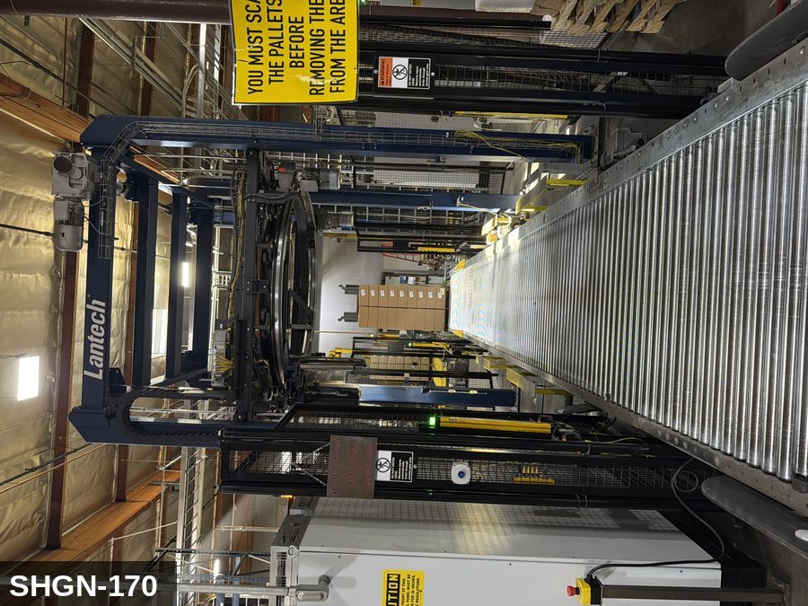 |  |  |  | 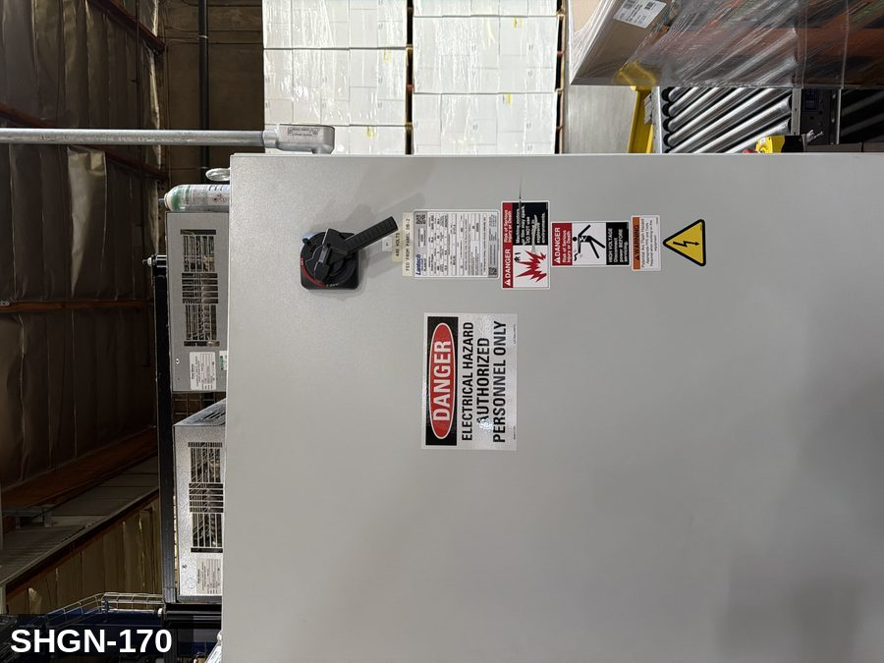
...
COLOR CODES
E = Electrical | G = Gas |  | H = Hydraulic | P = Pneumatic |  | M = Mechanical |  | T = Thermal
W = Water | S = Steam |  | V = Valve | CG = Compressed Gas |  | CP = Control Panel |  | GR = Gravity
EQUIPMENT IDENTIFICATION AND ENERGY ISOLATION PROCEDURE
 |  |  |  | 
...
COLOR CODES
E = Electrical | G = Gas |  | H = Hydraulic | P = Pneumatic |  | M = Mechanical |  | T = Thermal
W = Water | S = Steam |  | V = Valve | CG = Compressed Gas |  | CP = Control Panel |  | GR = Gravity
EQUIPMENT IDENTIFICATION AND ENERGY ISOLATION PROCEDURE
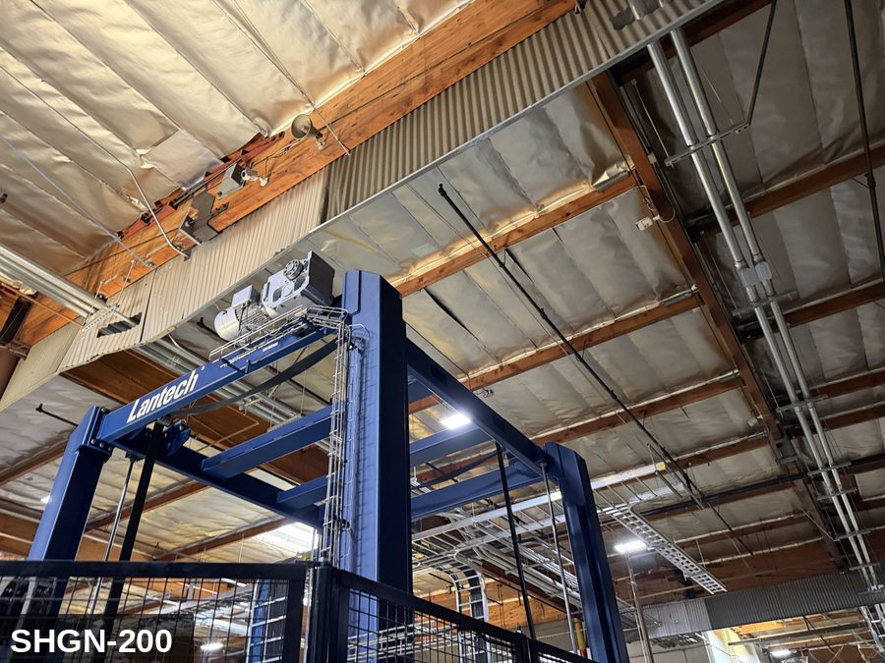 |  |  |  | 
...
COLOR CODES
E = Electrical | G = Gas |  | H = Hydraulic | P = Pneumatic |  | M = Mechanical |  | T = Thermal
W = Water | S = Steam |  | V = Valve | CG = Compressed Gas |  | CP = Control Panel |  | GR = Gravity
EQUIPMENT IDENTIFICATION AND ENERGY ISOLATION PROCEDURE
 |  |  |  | 
...
COLOR CODES
E = Electrical | G = Gas |  | H = Hydraulic | P = Pneumatic |  | M = Mechanical |  | T = Thermal
W = Water | S = Steam |  | V = Valve | CG = Compressed Gas |  | CP = Control Panel |  | GR = Gravity
EQUIPMENT IDENTIFICATION AND ENERGY ISOLATION PROCEDURE
 |  |  |  | 
...
COLOR CODES
E = Electrical | G = Gas |  | H = Hydraulic | P = Pneumatic |  | M = Mechanical |  | T = Thermal
W = Water | S = Steam |  | V = Valve | CG = Compressed Gas |  | CP = Control Panel |  | GR = Gravity
EQUIPMENT IDENTIFICATION AND ENERGY ISOLATION PROCEDURE
 |  |  |  | 
...
COLOR CODES
E = Electrical | G = Gas |  | H = Hydraulic | P = Pneumatic |  | M = Mechanical |  | T = Thermal
W = Water | S = Steam |  | V = Valve | CG = Compressed Gas |  | CP = Control Panel |  | GR = Gravity
EQUIPMENT IDENTIFICATION AND ENERGY ISOLATION PROCEDURE
 |  |  |  | 
...
COLOR CODES
E = Electrical | G = Gas |  | H = Hydraulic | P = Pneumatic |  | M = Mechanical |  | T = Thermal
W = Water | S = Steam |  | V = Valve | CG = Compressed Gas |  | CP = Control Panel |  | GR = Gravity
EQUIPMENT IDENTIFICATION AND ENERGY ISOLATION PROCEDURE
 |  |  |  | 
...
COLOR CODES
E = Electrical | G = Gas |  | H = Hydraulic | P = Pneumatic |  | M = Mechanical |  | T = Thermal
W = Water | S = Steam |  | V = Valve | CG = Compressed Gas |  | CP = Control Panel |  | GR = Gravity
EQUIPMENT IDENTIFICATION AND ENERGY ISOLATION PROCEDURE
 |  |  |  | 
...
COLOR CODES
E = Electrical | G = Gas |  | H = Hydraulic | P = Pneumatic |  | M = Mechanical |  | T = Thermal
W = Water | S = Steam |  | V = Valve | CG = Compressed Gas |  | CP = Control Panel |  | GR = Gravity
EQUIPMENT IDENTIFICATION AND ENERGY ISOLATION PROCEDURE
 |  |  |  | 
...
COLOR CODES
E = Electrical | G = Gas |  | H = Hydraulic | P = Pneumatic |  | M = Mechanical |  | T = Thermal
W = Water | S = Steam |  | V = Valve | CG = Compressed Gas |  | CP = Control Panel |  | GR = Gravity
EQUIPMENT IDENTIFICATION AND ENERGY ISOLATION PROCEDURE
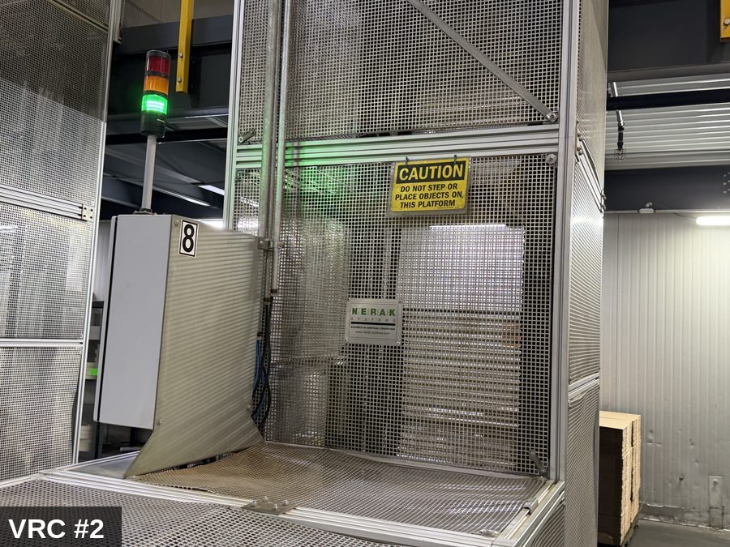 |  |  |  | 


